ZiarnoWYKRESY
Średnie ceny zakupu pszenicy konsumpcyjnej i kukurydzy w przedsiębiorstwach dokonujących zakupu zbóż w układzie tygodniowym

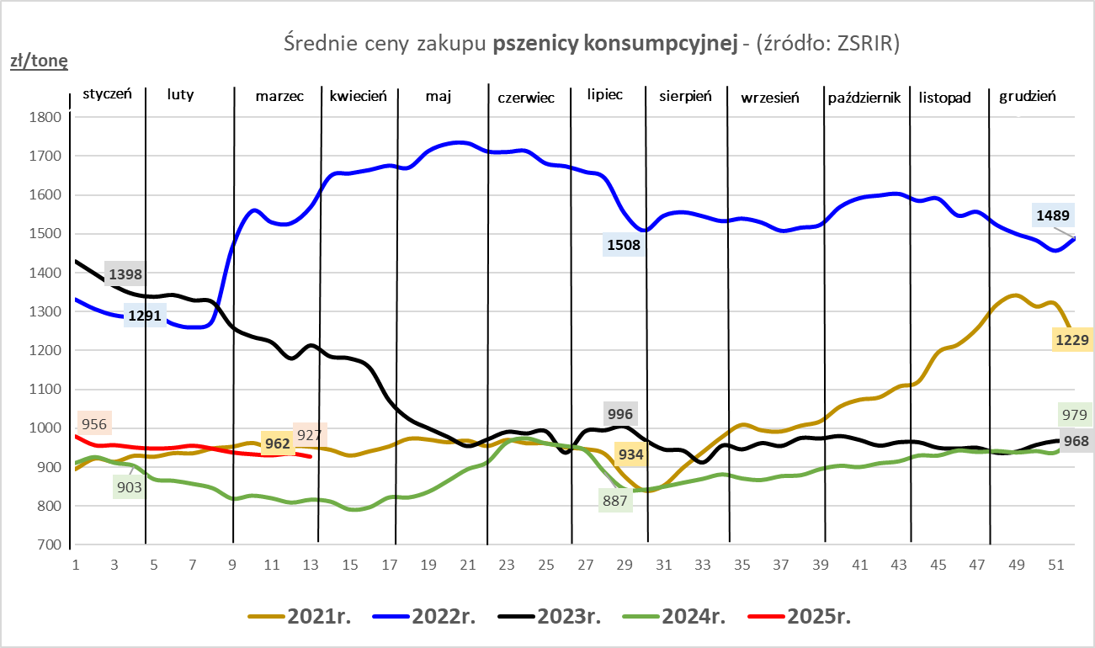
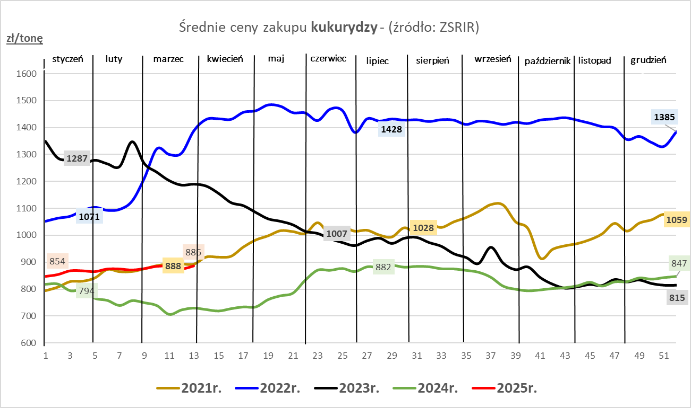

ZiarnoPL_UE_MATIF
Porównanie średnich cen pszenicy konsumpcyjnej i kukurydzy na giełdzie w Paryżu oraz w Polsce i UE
Ceny zbóż w poszczególnych krajach UE dostępne są na stronie | https://agriculture.ec.europa.eu/data-and-analysis/markets/overviews/market-observatories/crops/cereals-statistics_en
W związku z aktualizacją bazy danych KE (nawet do kilku tygodni wstecz) wyliczona średnia cena UE dla poszczególnych zbóż może ulegać zmianie

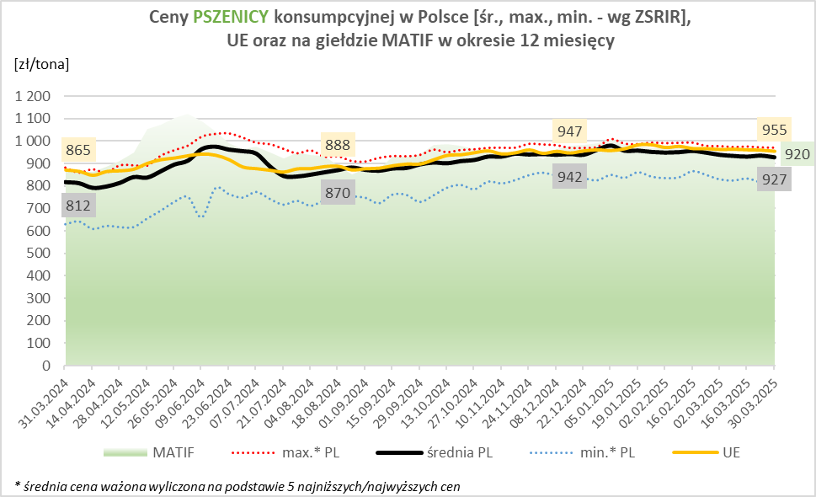
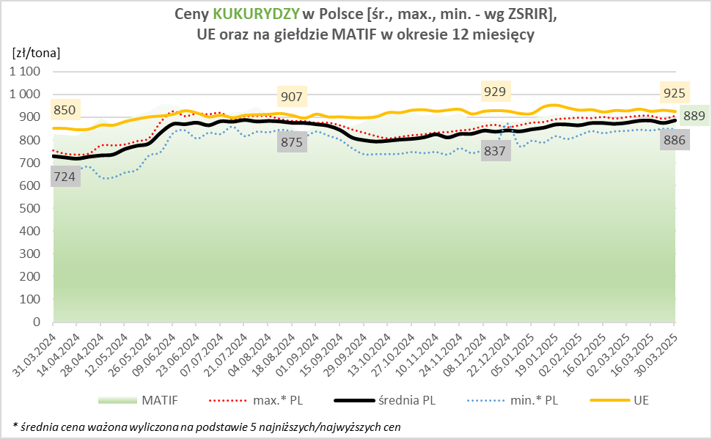

MąkaSPRZED
Średnie ceny sprzedaży mąk w przedsiębiorstwach prowadzących przemiał ziarna zbóż
w okresie: | 24 - 30.03.2025r.

 |  | POLSKA |  |  |  |  | MAKROREGION
 |  |  |  |  |  |  | Centralno-Wschodni |  |  | Południowy |  |  | Północno-Zachodni
MĄKA | TYP MĄKI | Cena [zł/tona] |  | Zmiana | Strukt. obrot. [%] |  | Cena [zł/tona] |  | Zmiana | Cena [zł/tona] |  | Zmiana | Cena [zł/tona] |  | Zmiana
 |  | 2025-03-30 | 2025-03-23 | ceny [%] | 2025-03-30 | 2025-03-23 | 2025-03-30 | 2025-03-23 | ceny [%] | 2025-03-30 | 2025-03-23 | ceny [%] | 2025-03-30 | 2025-03-23 | ceny [%]
PSZENNA detaliczna (1kg) wg rodzaju:
tortowa | 450 | 1,718 | 1,770 | -2.9 | 68.0 | 68.8 | 1,717 | 1,819 | -5.6 | 1,698 | 1,750 | -3.0 | 1,795 | 1,752 | 2.5
wrocławska | 500 | 2,218 | 2,481 | -10.6 | 11.0 | 12.5 | 1,944 | 2,171 | -10.5 | nld | nld | * | 1,844 | 1,837 | 0.4
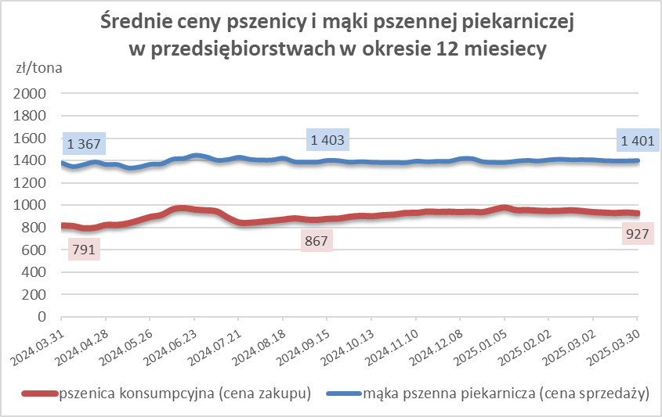
poznańska | 500 | 2,161 | 2,738 | -21.1 | 4.4 | 4.4 | nld | nld | * | nld | 2,936 | * | nld | nld | *
krupczatka | 450/500 | 2,293 | 2,289 | 0.2 | 1.3 | 1.3 | 2,300 | 2,213 | 3.9 | -- | nld | -- | nld | nld | *
luksusowa | 550 | 2,932 | 3,146 | -6.8 | 15.3 | 12.9 | 3,491 | 3,606 | -3.2 | nld | nld | * | 1,748 | 1,747 | 0.0
 | Ogółem | - | - | - | 100.0 | 100.0 | - | - | - | - | - | - | - | - | -
PSZENNA | 450 | 2,059 | 2,278 | -9.6 | 6.8 | 7.5 | 1855 | 1920 | -3.4 | 2181 | 2496 | -12.6 | 1779 | 1761 | 1.0
detaliczna | 500 | 2,378 | 2,538 | -6.3 | 2.3 | 2.9 | 2333 | 2442 | -4.5 | 2633 | 2818 | -6.6 | 1927 | 1965 | -1.9
(paczkowana 1kg) | 550 | 2,940 | 3,151 | -6.7 | 1.0 | 0.9 | 3491 | 3606 | -3.2 | nld | 2367 | * | 1772 | 1896 | -6.5
 | 650 | 1,491 | 1,512 | -1.4 | 0.9 | 0.7 | -- | -- | -- | 1489 | 1504 | -1.0 | nld | 1550 | *
 | Ogółem | - | - | - | 10.9 | 11.9 | -- | -- | -- | -- | -- | -- | -- | -- | --
PSZENNA | 450 | 1,603 | 1,697 | -5.6 | 1.5 | 1.8 | 1527 | 1549 | -1.4 | 1731 | 1856 | -6.7 | 1346 | 1399 | -3.8
piekarnicza | 500 | 1,502 | 1,515 | -0.8 | 10.9 | 9.2 | 1568 | 1598 | -1.9 | 1484 | 1494 | -0.7 | 1432 | 1437 | -0.3
(w workach) | 550 | 1,514 | 1,479 | 2.4 | 4.4 | 3.6 | 1736 | 1608 | 8.0 | 1481 | 1445 | 2.5 | 1396 | 1407 | -0.8
 | 650 | 1,424 | 1,420 | 0.3 | 2.0 | 1.6 | 1395 | 1404 | -0.6 | 1446 | 1428 | 1.3 | 1350 | 1391 | -2.9
 | 750 | 1,383 | 1,387 | -0.3 | 7.0 | 6.3 | 1402 | 1384 | 1.3 | 1412 | 1436 | -1.7 | 1318 | 1311 | 0.6
 | 850 | 1,533 | 1,460 | 5.0 | 0.2 | 0.2 | 1481 | nld | * | nld | -- | -- | nld | nld | *
 | Ogółem | - | - | - | 26.0 | 22.8 | - | - | - | - | - | - | - | - | -
PSZENNA | 450 | 1,367 | 1,368 | -0.1 | 2.3 | 2.2 | 1333 | 1332 | 0.0 | 1362 | 1368 | -0.4 | nld | nld | *
piekarnicza | 500 | 1,369 | 1,371 | -0.1 | 11.6 | 13.2 | 1337 | 1331 | 0.5 | 1434 | 1430 | 0.3 | 1375 | 1347 | 2.1
(luzem) | 550 | 1,424 | 1,418 | 0.5 | 20.3 | 22.1 | 1313 | 1290 | 1.8 | 1442 | 1439 | 0.2 | 1426 | 1433 | -0.5
 | 650 | 1,347 | 1,348 | -0.1 | 9.0 | 9.4 | 1289 | 1299 | -0.7 | 1403 | 1407 | -0.3 | 1306 | 1290 | 1.2
 | 750 | 1,272 | 1,269 | 0.2 | 10.1 | 10.4 | 1278 | 1267 | 0.9 | 1270 | 1273 | -0.2 | 1266 | 1263 | 0.2
 | 850 | 1,244 | 1,216 | 2.3 | 0.6 | 0.7 | nld | 1223 | * | nld | nld | * | nld | -- | --
 | Ogółem | - | - | - | 54.0 | 57.9 | - | - | - | - | - | - | - | - | -
ŻYTNIA | 580 | 1,257 | 1,272 | -1.2 | 0.3 | 0.2 | 1212 | 1212 | 0.1 | 1353 | 1367 | -1.0 | 1277 | 1283 | -0.5
piekarnicza | 720 | 1,273 | 1,258 | 1.2 | 3.1 | 2.5 | 1284 | 1271 | 1.0 | 1295 | 1289 | 0.4 | 1243 | 1224 | 1.6
(w workach) | 2000 | 1,262 | 1,282 | -1.6 | 0.2 | 0.2 | 1239 | 1260 | -1.6 | nld | nld | * | 1388 | 1386 | 0.2
 | Ogółem | - | - | - | 3.6 | 2.9 | - | - | - | - | - | - | - | - | -
ŻYTNIA | 580 | 1,156 | nld | * | 0.1 | 0.2 | nld | -- | -- | nld | nld | * | nld | nld | *
piekarnicza | 720 | 1,095 | 1,079 | 1.5 | 5.2 | 4.1 | 1077 | 1056 | 2.0 | 1129 | 1138 | -0.8 | 1099 | 1101 | -0.2
(luzem) | 2000 | nld | 1,054 | * | 0.1 | 0.2 | nld | 1054 | * | -- | -- | -- | -- | -- | --
 | Ogółem | - | - | - | 5.5 | 4.4 | - | - | - | - | - | - | - | - | -
 |  |  |  | Ogółem | 100.0 | 100.0

MąkaZAK
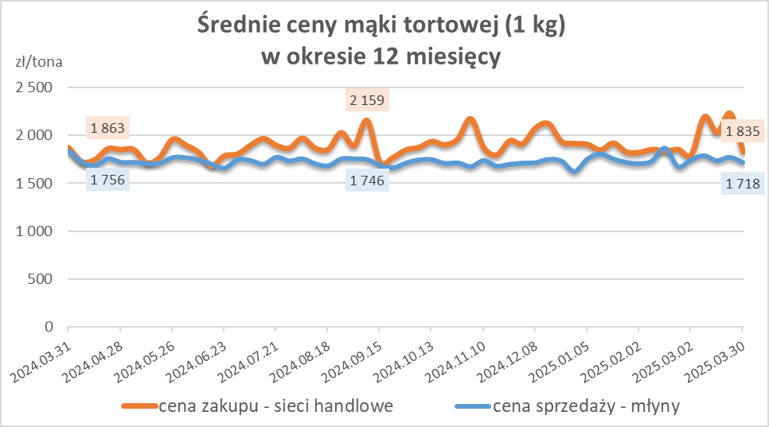
Średnie ceny zakupu mąki pszennej (ważniejszych rodzajów) płacone przez podmioty handlu detalicznego
w okresie: | 24 - 30.03.2025r.

Towar |  | POLSKA
 |  | Cena [zł/tona] |  | Zmiana
 |  | 2025-03-30 | 2025-03-23 | ceny [%]
PSZENNA detaliczna (1kg) wg rodzaju | Tortowa 450 | 1,835 | 2,233 | -17.8
 | Luksusowa 550 | 1,615 | 1,690 | -4.5
 | Wrocławska 500 | 2,597 | 3,015 | -13.9

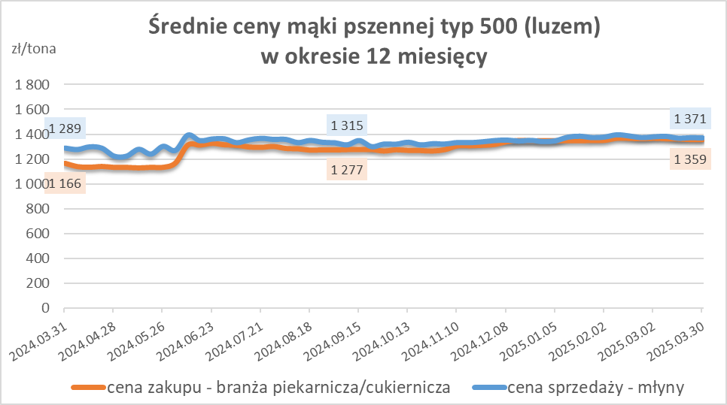
Średnie ceny zakupu mąki (ważniejszych rodzajów) płacone przez podmioty branży piekarsko-cukierniczej
w okresie: | 24 - 30.03.2025r.

Towar | Typ | POLSKA
 |  | Cena [zł/tona] |  | Zmiana
 |  | 2025-03-30 | 2025-03-23 | ceny [%]
Pszenna luzem | 500 | 1,359 | 1,359 | 0.0
 | 750 | 1,281 | 1,269 | 0.9
Żytnia luzem | 720 | 1,037 | 1,050 | -1.2
Pszenna w workach | 500 | 1,423 | nld | -3.8
 | 750 | nld | -- | --
Żytnia w workach | 720 | 1,112 | 1,077 | 3.3

HZ wykresy
